CollectiveAccess

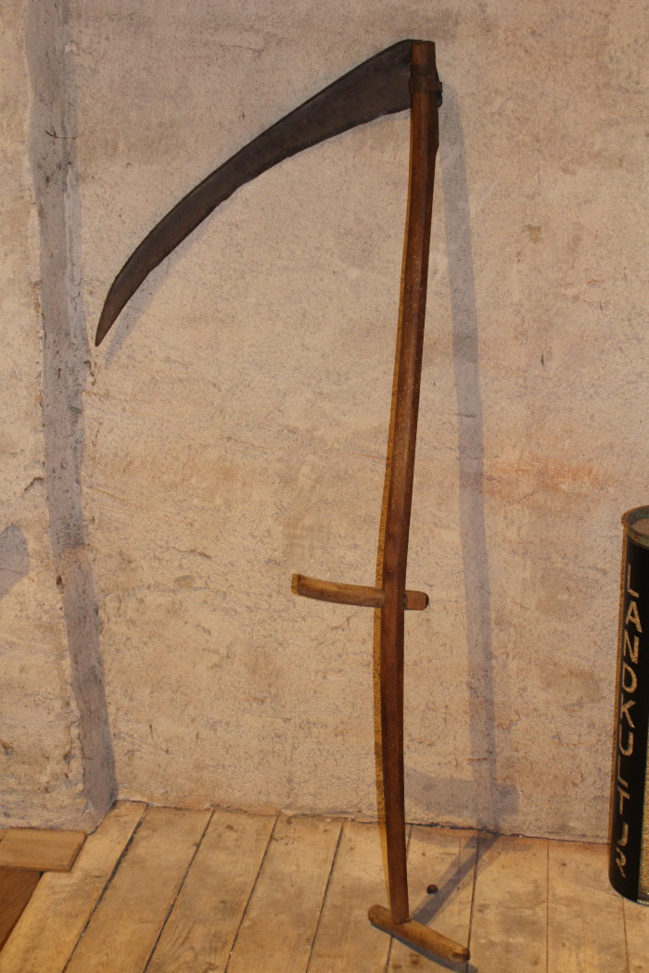
Image | Object | Description | Date
 | Heugabel (A1117) | Zweizinkige Heugabeln wie diese wurden hauptsächlich zum Aufgabeln von Getreide, aber auch von Heu verwendet. Der lange Stiel eignete sich besonders, um Getreidegarben auf den Erntewagen zu heben. Das am Stiel befindliche Brandzeichen "MGP" steht für "Martin Günther Polenz". Besonders bei Geräten, welche zu größeren Arbeitseinsätzen mit vielen, auch hoffremden Helfern benutzt wurden, war eine Kennzeichnung des Eigentümers sinnvoll.
 | Sense (A1211) | Sensen dienten zum Schneiden von Gras und Getreide. Dabei war eine Vielzahl an Sensenblättern gebräuchlich, die sich in Länge und Form unterschieden. Das Blatt dieser Sense ist 80cm lang. Mit langen Sensenblättern wurden grundsätzlich eher hohe Getreidedorten auf größerer Fläche geschnitten, mit kurzen Blättern eher niedrigere Pflanzen wie Gräser an unzugänglicheren Stellen.
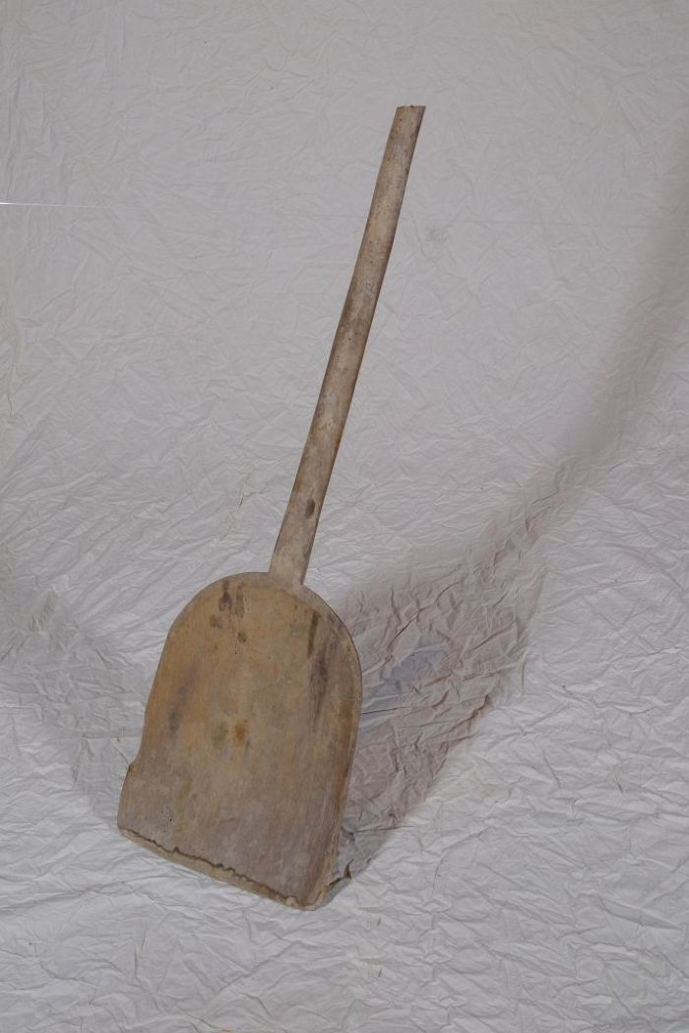
 | Korn- und Wurfschaufel (A1214) | Die Kornschaufel, auch als Wurfschaufel bezeichnet, wurde benutzt, um gedroschenes Getreide gegen den Wind aufzuwerfen. Dadurch wurde es von der Spreu gereinigt.
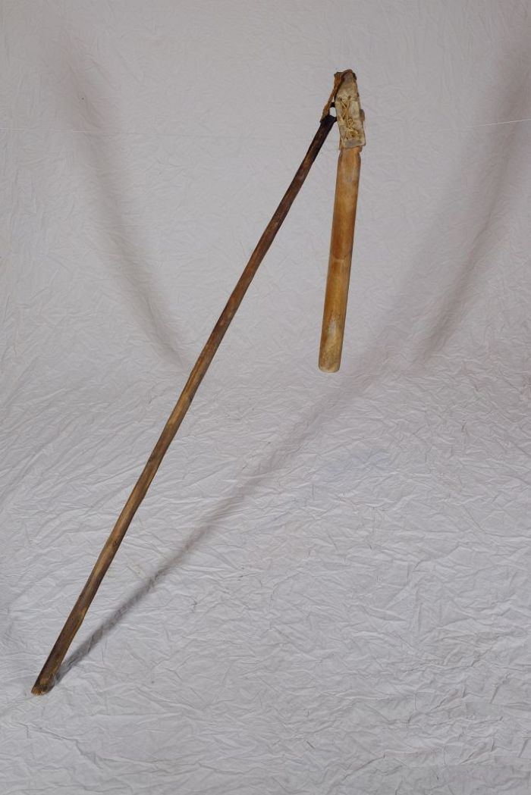
 | Dreschflegel (A1221) | Der Dreschflegel wurde benutzt, um das Korn aus den Ähren zu lösen. Mit dem Flegel wurde dafür auf das Getreide eingedroschen. Der Klöppel ist dabei beweglich, sodass er um den Stiel rotierte. Für die anstrengende Arbeit des Dreschens wurden die lose gemachten Garben in der Diele zu einem Bett aufgeschichtet. Gedroschen wurde dann fast immer paarweise, sodass zwei, vier, sechs oder acht Personen zusammenarbeiteten. Es gab verschiedene Möglichkeiten, sich aufzustellen und auch unterschiedliche Schlagtakte. Häufig drosch jedoch jeweils ein sich gegenüberstehendes Paar abwechselnd im vorgegebenen Takt auf das Getreide. Zwischen den Schlägen ging man dann jeweils einen Schritt weiter.
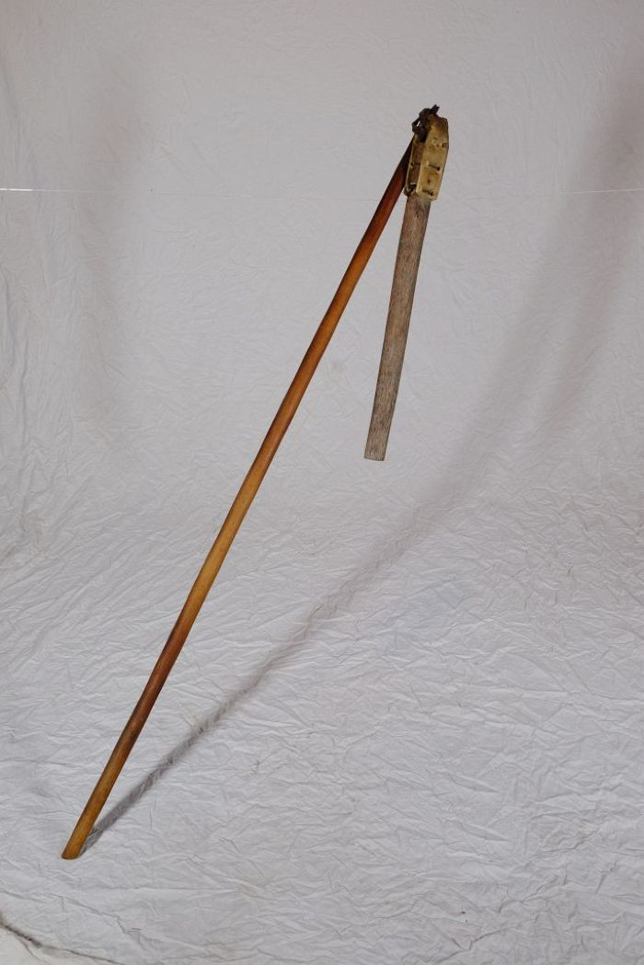
 | Dreschflegel (A1222) | Der Dreschflegel wurde benutzt, um das Korn aus den Ähren zu lösen. Mit dem Flegel wurde dafür auf das Getreide eingedroschen. Der Klöppel ist dabei beweglich, sodass er um den Stiel rotierte. Für die anstrengende Arbeit des Dreschens wurden die lose gemachten Garben in der Diele zu einem Bett aufgeschichtet. Gedroschen wurde dann fast immer paarweise, sodass zwei, vier, sechs oder acht Personen zusammenarbeiteten. Es gab verschiedene Möglichkeiten, sich aufzustellen und auch unterschiedliche Schlagtakte. Häufig drosch jedoch jeweils ein sich gegenüberstehendes Paar abwechselnd im vorgegebenen Takt auf das Getreide. Zwischen den Schlägen ging man dann jeweils einen Schritt weiter.
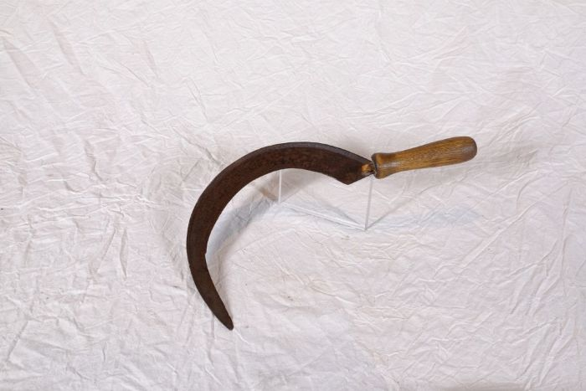 | Sichel (A1224) | Sicheln wurden in erster Linie zum Schneiden von Gras und Getreide verwendet. Man konnte mit ihnen beispielsweise kleinere Mengen an Gras für die Stallfütterung schneiden. Auch in Gebieten, in denen für den Einsatz einer Sense nicht genügend Platz war, wie beispielsweise an Feldrainen oder Grabenrändern, war eine Sichel nützlich. Aber auch bei der Ernte auf dem Feld fanden Sicheln Verwendung. Mit ihnen wurde das vom Mäher mit der Sense geschnittene Korn aufgehoben und zu Garben zusammengepackt.
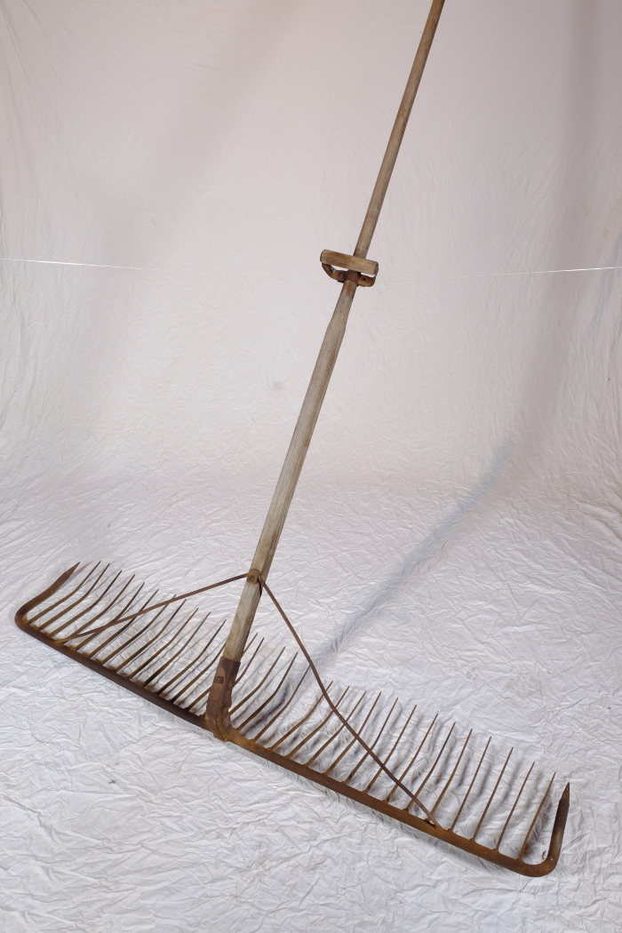
 | Schleppharke "Rheintäler Rechen" (A1261) | Die große Schleppharke, auch Zugharke genannt, diente auf dem Feld vor allem dem Nachharken von Getreide nach dem Mähen. Sie wurde, wie die Bezeichnung schon andeutet, von ein bis zwei Personen, oftmals einem großen Jungen oder zwei kleineren Kindern, gezogen.
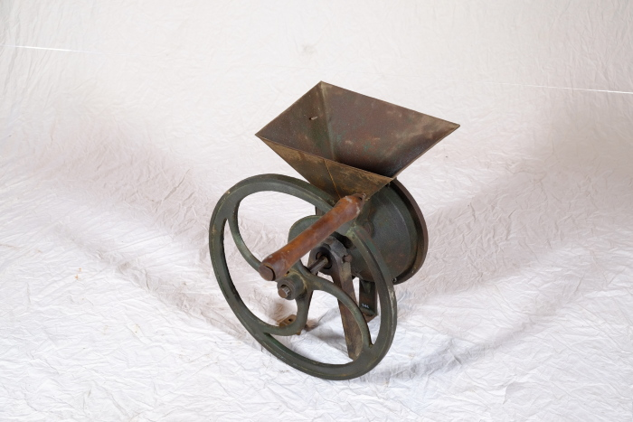 | Schrotmühle (A1263) | Schrotmühlen dienten zum Zerkleinern von Getreide. Dieser als Schroten bezeichnete Vorgang spaltet das Korn mit Hilfe der Mahlscheibe in seine Bestandteile auf. Im Schrot ist daher, im Gegensatz zum fein gesiebten Mehl, nicht nur der Mehlkörper, sondern auch die Hülse des Korns enthalten. Mehl für den Haushalt wurde bereits im 19. Jahrhundert vorrangig von Müllern in großen Mühlen gemahlen. Eine Schrotmühle diente daher eher zur Herstellung von Tierfutter. Gespaltenes Korn war verdaulicher und lieferte dem Tier damit mehr Energie und Nährstoffe.
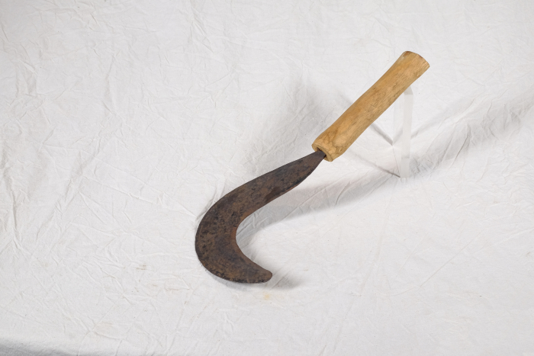 | Sichel für Gebüsch (A1407) | Diese Sichel stammt aus Afrika. Sicheln wurden in erster Linie zum Schneiden von Gras und Getreide verwendet. Diese kompaktere Form mit einem verhältnismäßig starken Blatt eignete sich jedoch besonders, um damit stärkere Pflanzen zu durchtrennen. Mit ihr konnte man auch Gebüsch und Gestrüpp schneiden.
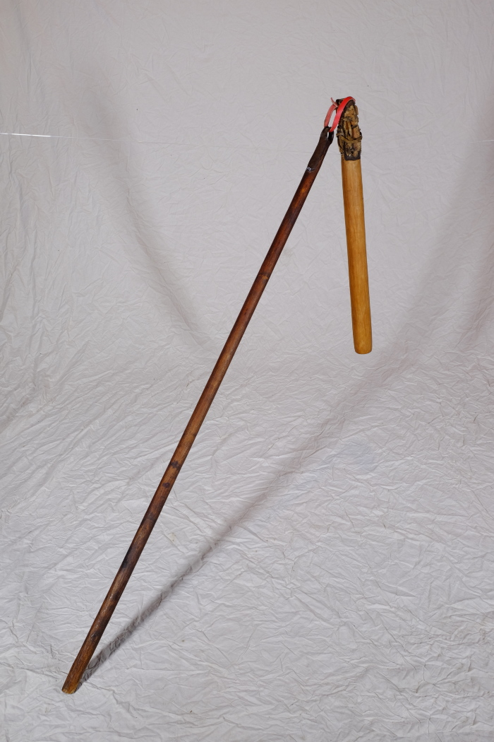
 | Dreschflegel (A1502) | Der Dreschflegel wurde benutzt, um das Korn aus den Ähren zu lösen. Mit dem Flegel wurde dafür auf das Getreide eingedroschen. Der Klöppel ist dabei beweglich, sodass er um den Stiel rotierte. Für die anstrengende Arbeit des Dreschens wurden die lose gemachten Garben in der Diele zu einem Bett aufgeschichtet. Gedroschen wurde dann fast immer paarweise, sodass zwei, vier, sechs oder acht Personen zusammenarbeiteten. Es gab verschiedene Möglichkeiten, sich aufzustellen und auch unterschiedliche Schlagtakte. Häufig drosch jedoch jeweils ein sich gegenüberstehendes Paar abwechselnd im vorgegebenen Takt auf das Getreide. Zwischen den Schlägen ging man dann jeweils einen Schritt weiter.
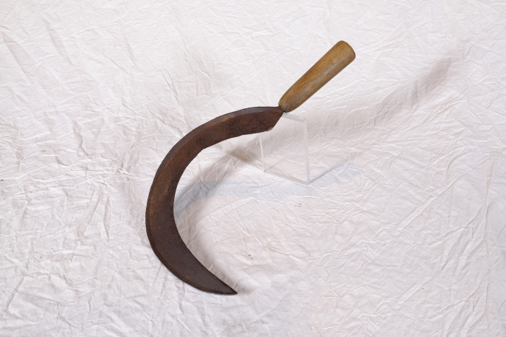 | Sichel (A1514) | Sicheln wurden in erster Linie zum Schneiden von Gras und Getreide verwendet. Man konnte mit ihnen beispielsweise kleinere Mengen an Gras für die Stallfütterung schneiden. Auch in Gebieten, in denen für den Einsatz einer Sense nicht genügend Platz war, wie beispielsweise an Feldrainen oder Grabenrändern, war eine Sichel nützlich. Aber auch bei der Ernte auf dem Feld fanden Sicheln Verwendung. Mit ihnen wurde das vom Mäher mit der Sense geschnittene Korn aufgehoben und zu Garben zusammengepackt.
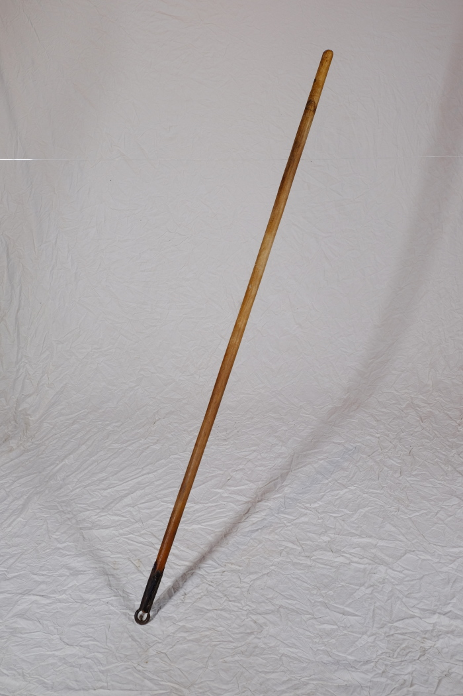
 | Dreschflegel (A1604) | Der Dreschflegel wurde benutzt, um das Korn aus den Ähren zu lösen. Mit dem Flegel wurde dafür auf das Getreide eingedroschen. Der Klöppel ist dabei beweglich, sodass er um den Stiel rotierte. Für die anstrengende Arbeit des Dreschens wurden die lose gemachten Garben in der Diele zu einem Bett aufgeschichtet. Gedroschen wurde dann fast immer paarweise, sodass zwei, vier, sechs oder acht Personen zusammenarbeiteten. Es gab verschiedene Möglichkeiten, sich aufzustellen und auch unterschiedliche Schlagtakte. Häufig drosch jedoch jeweils ein sich gegenüberstehendes Paar abwechselnd im vorgegebenen Takt auf das Getreide. Zwischen den Schlägen ging man dann jeweils einen Schritt weiter.

